Árbol Problemas
 |  | 

 |  | ÁRBOL DEL PROBLEMA

 |  | 1 | 2 | 3 | 4 | 5 | 6
Efectos Indirectos

Efectos Directos | .

Problema Central

 |  | Causa 1 |  | Causa 2 |  | Causa 3
Causas Directas

Causas Indirectas

Instructivo AP
ÁRBOL DE PROBLEMAS
-PROBLEMA CENTRAL El árbol de problemas es una técnica que se emplea para identificar una situación negativa (problema central), la cual se intenta solucionar analizando relaciones de tipo causa-efecto. Para ello, se debe formular el problema central de modo tal que permita diferentes alternativas de solución, en lugar de una solución única. -CAUSA DEL PROBLEMA Una vez definido el problema, se procederá a identificar las causas directas e indirectas que lo generan, eliminándose aquellas que están fuera del alcance del proyecto, por ejemplo algunos sucesos externos que pueden estar presentes. -EFECTOS DEL PROBLEMA Los efectos son todos aquellos sucesos que se derivan del problema y permanecerán en caso de no ejecutarse el proyecto. En forma similar, se tiene que identificar los efectos directos e indirectos según su relación con el problema.

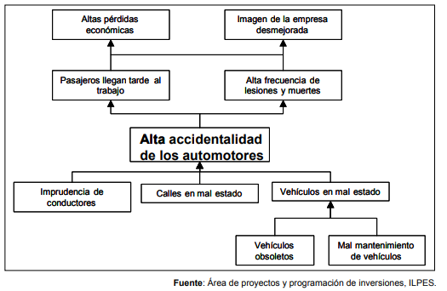
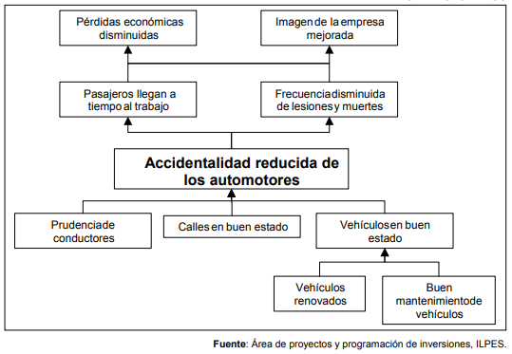
EJEMPLO:

 | EFECTOS INDIRECTOS

 | EFECTOS DIRECTOS

 | PROBLEMA
 | CENTRAL

 | CAUSAS DIRECTAS

 | CAUSAS INDIRECTAS

